问题
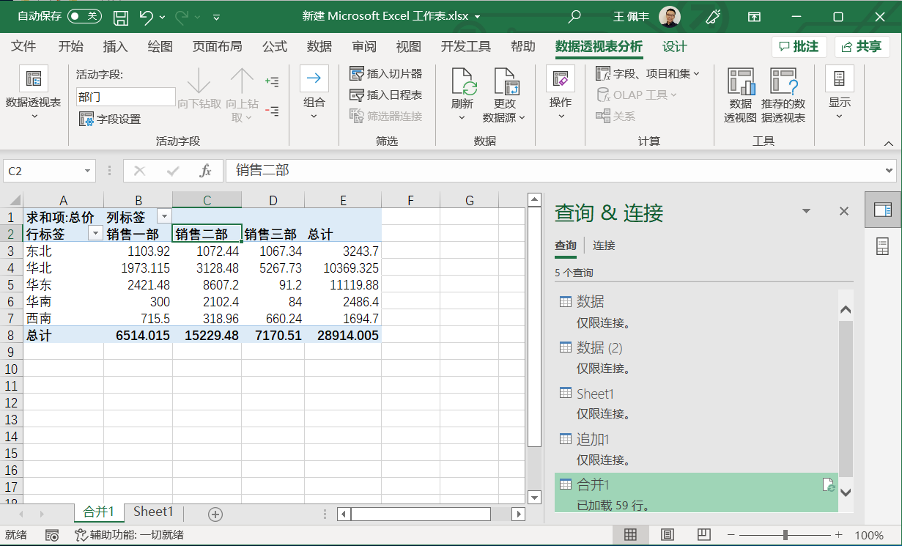
 |  | 课后小练习

任务：
 | 使用PowerQuery合并文件夹中的数据并创建数据透视图，按区域和部门分类统计总价。
 | 完成效果如下图所示。

